114.1月菜單

員林國小
114年1月菜單

 |  |  |  |  |  |  |  | 1月1日(三) |  |  |  | 1月2日(四) |  |  |  | 1月3日(五)
 |  |  |  |  |  |  |  |  |  |  |  | 地瓜飯 |  |  |  | 高麗菜飯(海)
 |  |  |  |  |  |  |  |  |  |  |  | 轟炸魚丁(海)(豆) |  |  |  | BBQ烤雞腿
 |  |  |  |  |  |  |  |  |  |  |  | 砂鍋肉片 |  |  |  | 黑糖饅頭(冷)
 |  |  |  |  |  |  |  |  |  |  |  | 水水蒸蛋 |  |  |  | 沙茶魷魚圈(海)
 |  |  |  |  |  |  |  |  |  |  |  | 有機蔬菜 |  |  |  | 深色蔬菜
 |  |  |  |  |  |  |  |  |  |  |  | 玉米濃湯(芡) |  |  |  | 筍仔肉絲湯(醃)
 |  |  |  |  |  |  |  |  |  |  |  | 熱量: | 716.4K | 脂肪： | 24.0g | 熱量: | 755.1K | 脂肪： | 23.5g
 |  |  |  |  |  |  |  |  |  |  |  | 醣類： | 97.5g | 蛋白質： | 27.6g | 醣類： | 107.5g | 蛋白質： | 28.4g
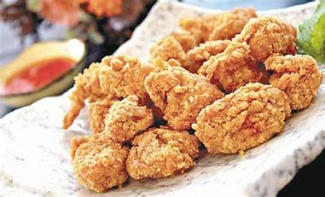
1月6日(一) |  |  |  | 1月7日(二) |  |  |  | 1月8日(三) |  |  |  | 1月9日(四) |  |  |  | 1月10日(五)
香Q米飯 |  |  |  | 麥片飯 |  |  |  | 香Q米飯 |  |  |  | 地瓜飯 |  |  |  | 夜市鐵板麵
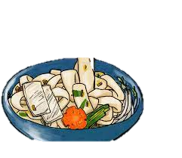
醬燒大豬排 |  |  |  | 寶島香肉燥(醃) |  |  |  | 雞米花(炸) |  |  |  | 手工鹹豬肉 |  |  |  | 太祖海鮮魷魚羹(海)
風味魚蛋(海加) |  |  |  | 咔啦雞腿(炸) |  |  |  | 爆炒肉片(豆) |  |  |  | 台式香腸(加) |  |  |  | 蠔油雞翅
古早味粄條 |  |  |  | 蝦仁洋蔥炒蛋(海) |  |  |  | 蠔油杏鮑菇 |  |  |  | 羅漢嫩豆腐(豆) |  |  |  | 糖霜銀絲卷(冷)
深色蔬菜 |  |  |  | 淺色蔬菜 |  |  |  | 深色蔬菜 |  |  |  | 有機蔬菜 |  |  |  | 深色蔬菜
日式海芽湯 |  |  |  | 冬菇菜頭湯/獎勵金豆奶 |  |  |  | 青菜蛋花湯+手工烤饅頭(冷) |  |  |  | 結頭菜湯 |  |  |  | 紫菜蛋花湯
熱量: | 763.5K | 脂肪： | 23.5g | 熱量: | 738.6K | 脂肪： | 25.0g | 熱量: | 762.4K | 脂肪： | 24.0g | 熱量: | 744.4K | 脂肪： | 26.0g | 熱量: | 726.1K | 脂肪： | 24.5g
醣類： | 109.5g | 蛋白質： | 28.5g | 醣類： | 99.5g | 蛋白質： | 28.9g | 醣類： | 107.5g | 蛋白質： | 29.1g | 醣類： | 99.0g | 蛋白質： | 28.6g | 醣類： | 98.0g | 蛋白質： | 28.4g
1月13日(一) |  |  |  | 1月14日(二) |  |  |  | 1月15日(三) |  |  |  | 1月16日(四) |  |  |  | 1月17日(五)
香Q米飯 |  |  |  | 糙米飯 |  |  |  | 香Q米飯 |  |  |  | 地瓜飯 |  |  |  | 油蔥拌飯
鳳尾筍滷肉(醃) |  |  |  | 卡茲魚塊(海)(炸) |  |  |  | 功夫烤鴨 |  |  |  | 板烤雞翅 |  |  |  | 塔香雞腿
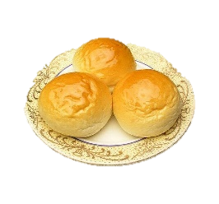
玉米蝦仁(海) |  |  |  | 油蔥肉燥(豆) |  |  |  | 紅蘿蔔炒蛋 |  |  |  | 壽喜燒 |  |  |  | 北城豆腐(豆)
梅粉地瓜薯條 |  |  |  | 起司年糕(冷) |  |  |  | 雞塊x2(加) |  |  |  | 魷魚圈+黑輪(炸)(海)(加) |  |  |  | 五香滷蛋
深色蔬菜 |  |  |  | 淺色蔬菜 |  |  |  | 深色蔬菜 |  |  |  | 有機蔬菜 |  |  |  | 深色蔬菜
金針菇蛋花湯 |  |  |  | 芹香菜頭湯 |  |  |  | 味噌菇菇湯+小餐包(冷) |  |  |  | 燒仙草 |  |  |  | 榨菜肉絲湯(醃)
熱量: | 750.8K | 脂肪： | 24.0g | 熱量: | 748.8K | 脂肪： | 24.0g | 熱量: | 754.7K | 脂肪： | 23.5g | 熱量: | 757.5K | 脂肪： | 23.5g | 熱量: | 730.9K | 脂肪： | 24.5g
醣類： | 105.0g | 蛋白質： | 28.7g | 醣類： | 104.5g | 蛋白質： | 28.7g | 醣類： | 107.5g | 蛋白質： | 28.3g | 醣類： | 107.5g | 蛋白質： | 29.0g | 醣類： | 99.0g | 蛋白質： | 28.6g
1月20日(一) |  |  |  |   每週供應魚類產品.小心魚刺
香Q米飯
卡啦脆皮雞排(加)(炸)
客家小炒(海)
蕃茄蛋
深色蔬菜
白玉蘿蔔湯
熱量: | 728.5K | 脂肪： | 24.5g
醣類： | 98.5g | 蛋白質： | 28.5g
豬肉來源:臺灣(豬肉及豬可食部位原料之原產地:臺灣)

